Sheet1
腾讯云服务器采购价目表

购买类别 | 核心 | 内存 | 带宽 | 云硬盘 | 时长/年 | 价格 | 选择情况 | 官网链接地址 | 备注
云服务器 | 2核 | 4G | 1M | 50G高性能云硬盘 | 1 | 425
 |  |  | 3M |  | 1 | 511
 |  |  | 5M |  | 1 | 607 | 拟选择 | https://cloud.tencent.com/act/seckill?from=12758 | 首年价格

域名 | 时长/年 | 价格 | 选择情况 | 官网链接地址 |  | 备注
.com | 1 | 1(企业新用户) | 拟选择 | https://cloud.tencent.com/act/domainsales?from=12643 |  | 首年活动价
.cn | 1 | 9.9
.net | 1 | 50
.top | 1

SSL证书 | 时长/年 | 价格 | 是否选择 | 官网链接地址
免费类 | 1 |  | 拟选择 |  |  |  |  | 购买时长 | 价格总计 | 备注
收费类 | 1 |  |  |  |  |  |  | 都为1年 | 607+1=608

时间预估
步骤 |  |  | 所需时间/天 | 备注
企业账号申请，选购服务器、域名及SSl |  |  | 1或不定 | 涉及到注册所使用账号问题，故时间不定
域名实名认证、SSL证书审核 |  |  | 1~3 | 域名实名认证人问题
域名备案前需实名认证满3天 |  |  | 3 | 实名认证后需满3个自然日后方可备案
网站备案 |  |  | 1-2(腾讯云审核)+20(?管局审批最长20天) | 管局审核时长不定，另企业备案需工执照原件小程序拍照上传，协调使用可能需要时间
时间总计 |  |  | 7-30 | 综上企业建站时间必定高于个人建站预估时间
个人建站时间预估 |  |  |  | 企业建站时间预估

备案流程链接 |  | https://cloud.tencent.com/product/ba

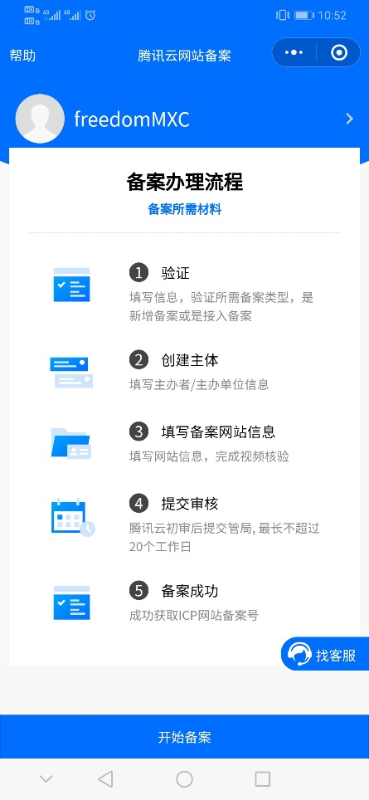
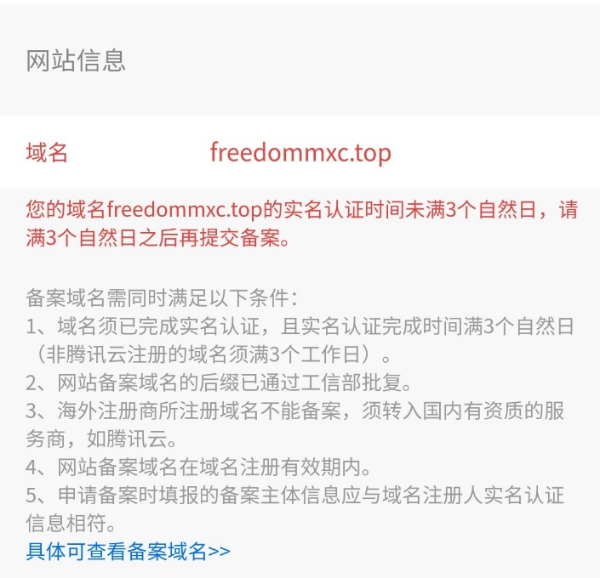
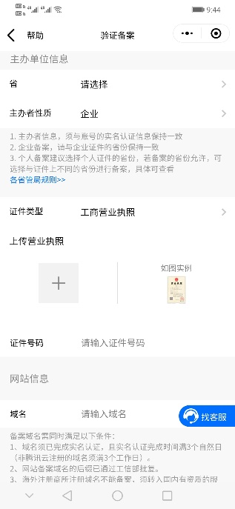
备案流程相关图片

